02
 |  | input | output
1 | 갭마인더 데이터 집합 불러오기 | import pandas as pd
 | C:\\Pandas\\doit_pandas-master\\doit_pandas-master\\data\\gapminder.tsv" | df=pd.read_csv("C:\\Pandas\\doit_pandas-master\\doit_pandas-master\\data\\gapminder.tsv",sep='\t')
 |  | df | 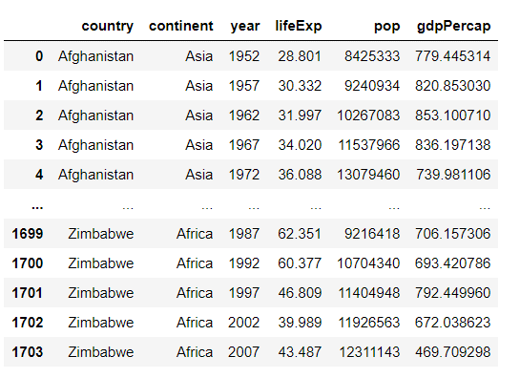
2 | 파일의 형식 알아보기 | print(type(df)) | <class 'pandas.core.frame.DataFrame'>
3 | 파일의 속성값 알아보기 (행,열의 개수) | print(df.shape) | (1704, 6)
 | 파일의 행의 개수 알아보기 | print(df.shape[0]) | 1704
 | 파일의 열의 개수 알아보기 | print(df.shape[1]) | 6
 | 파일의 컬럼 이름 알아보기 | print(df.columns) | Index(['country', 'continent', 'year', 'lifeExp', 'pop', 'gdpPercap'], dtype='object')
 | 파일의 자료형 알아보기 | print(df.dtypes) | country object continent object year int64 lifeExp float64 pop int64 gdpPercap float64 dtype: object
 | 파일의 형식, 자료형, 자료형별 개수 | print(df.info()) | <class 'pandas.core.frame.DataFrame'> RangeIndex: 1704 entries, 0 to 1703 Data columns (total 6 columns): # Column Non-Null Count Dtype --- ------ -------------- ----- 0 country 1704 non-null object 1 continent 1704 non-null object 2 year 1704 non-null int64 3 lifeExp 1704 non-null float64 4 pop 1704 non-null int64 5 gdpPercap 1704 non-null float64 dtypes: float64(2), int64(2), object(2) memory usage: 80.0+ KB None
 | 컬럼단위로 데이터 추출 [1개컬럼] | country_df=df['country']
 | 컬럼명: country | country_df | 0 Afghanistan 1 Afghanistan 2 Afghanistan 3 Afghanistan 4 Afghanistan ... 1699 Zimbabwe 1700 Zimbabwe 1701 Zimbabwe 1702 Zimbabwe 1703 Zimbabwe Name: country, Length: 1704, dtype: object
 | 컬럼1개의 데이터타입 표시하기 | print(type(country_df)) | <class 'pandas.core.series.Series'>
 | 컬럼단위로 데이터 추출 [2개 이상 컬럼] | subset=[['country','year','continent']]
 | 컬럼명: country, continent, year | subset | 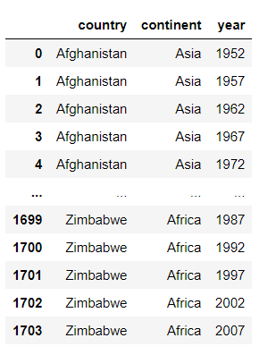
 | 컬럼2개이상의 데이터 타입 표시하기 | print(type(subset)) | <class 'pandas.core.frame.DataFrame'>
 | 0번째 행의 값 표시하기 | print(df.loc[0]) | country Afghanistan continent Asia year 1952 lifeExp 28.801 pop 8425333 gdpPercap 779.445 Name: 0, dtype: object
 | 99번째 행의 데이터 표시하기 | print(df.loc[99]) | country Bangladesh continent Asia year 1967 lifeExp 43.453 pop 62821884 gdpPercap 721.186 Name: 99, dtype: object
 | 마지막 행의 데이터 표시하기 | number_of_rows=df.shape[0] last_row_index=number_of_rows-1 print(df.loc[last_row_index]) | country Zimbabwe continent Africa year 2007 lifeExp 43.487 pop 12311143 gdpPercap 469.709 Name: 1703, dtype: object
 | 마지막 행의 데이터 표시하기 (2) | df.tail(1)
 | 마지막 행의 데이터 표시하기 (3) | df.tail(n=1)
 | 0, 99, 999번째 행의 데이터를 표시하기 | df.loc[[0,99,999]]
 | loc와 tail의 자료형 표시하기 1) loc- 행 1개 2) loc- 행 2개 이상 3) tail | subset_loc_single=df.loc[0] subset_loc_multiple=df.loc[[0,99,999]] subset_tail=df.tail(1) print(type(subset_loc_single)) print(type(subset_loc_multiple)) print(type(subset_tail)) | <class 'pandas.core.series.Series'> <class 'pandas.core.frame.DataFrame'> <class 'pandas.core.frame.DataFrame'>
 | 1번째, 99번째 행의 데이터 표시하기 끝에서 1번째, 14번째 데이터 표시하기 | print(df.iloc[1]) print(df.iloc[99]) print(df.iloc[-1]) print(df.iloc[-14]) | country Afghanistan continent Asia year 1957 lifeExp 30.332 pop 9240934 gdpPercap 820.853 Name: 1, dtype: object country Bangladesh continent Asia year 1967 lifeExp 43.453 pop 62821884 gdpPercap 721.186 Name: 99, dtype: object country Zimbabwe continent Africa year 2007 lifeExp 43.487 pop 12311143 gdpPercap 469.709 Name: 1703, dtype: object country Zambia continent Africa year 2002 lifeExp 39.193 pop 10595811 gdpPercap 1071.61 Name: 1690, dtype: object
 | year, pop열의 데이터 표시하기 | subset=df.loc[:,['year','pop']] subset.head()
 | 2,4,-1번째 열의 데이터 표시하기 | subset=df.iloc[:,[2,4,-1]] subset.head() | 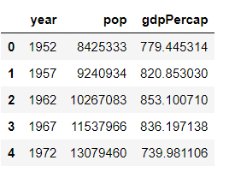
 | 사용하여 0에서 4까지 리스트 만들기 | small_range=list(range(5)) print(small_range) print(type(small_range)) | [0, 1, 2, 3, 4] <class 'list'>
 | 0부터 5번째 열의 데이터 표시하기 | subset=df.iloc[:,small_range] print(subset.head()) | country continent year lifeExp pop 0 Afghanistan Asia 1952 28.801 8425333 1 Afghanistan Asia 1957 30.332 9240934 2 Afghanistan Asia 1962 31.997 10267083 3 Afghanistan Asia 1967 34.020 11537966 4 Afghanistan Asia 1972 36.088 13079460 5 Afghanistan Asia 1977 38.438 14880372 6 Afghanistan Asia 1982 39.854 12881816 7 Afghanistan Asia 1987 40.822 13867957 8 Afghanistan Asia 1992 41.674 16317921 9 Afghanistan Asia 1997 41.763 22227415
 | 3,4,5리스트 만들기 | small_range=list(range((3,6)) print(small_range) | [3, 4, 5]
 | 3번째부터 5번째 열의 데이터 표시하기 | subset=df.iloc[:,small_range] print(subset.head()) | lifeExp pop gdpPercap 0 28.801 8425333 779.445314 1 30.332 9240934 820.853030 2 31.997 10267083 853.100710 3 34.020 11537966 836.197138 4 36.088 13079460 739.981106
 | 0부터 5번째 열의 데이터 중 2만큼 건너뛰는 열의 데이터 표시하기 | small_range=list(range(0,6,2)) subset=df.iloc[:,small_range] print(subset.head()) | country year pop 0 Afghanistan 1952 8425333 1 Afghanistan 1957 9240934 2 Afghanistan 1962 10267083 3 Afghanistan 1967 11537966 4 Afghanistan 1972 13079460
 | 슬라이싱 활용하여 0에서 2번째 열의 데이터 추출하기 | subset=df.iloc[:,:3] print(subset.head()) | country continent year 0 Afghanistan Asia 1952 1 Afghanistan Asia 1957 2 Afghanistan Asia 1962 3 Afghanistan Asia 1967 4 Afghanistan Asia 1972
 | 슬라이싱 활용하여 0부터 5번째 열의 데이터 중 2만큼 건너뛰는 열의 데이터 표시하기 | subset=df.iloc[:,0:6:2] print(subset.head()) | country year pop 0 Afghanistan 1952 8425333 1 Afghanistan 1957 9240934 2 Afghanistan 1962 10267083 3 Afghanistan 1967 11537966 4 Afghanistan 1972 13079460
 | 0,99,999행의 0,3,5번째 열의 데이터 표시하기 | print(df.iloc[[0,99,999],[0,3,5]]) | country lifeExp gdpPercap 0 Afghanistan 28.801 779.445314 99 Bangladesh 43.453 721.186086 999 Mongolia 51.253 1226.041130
 | 0,99,999행의 country, year, pop 열의 데이터 표시하기 | print(df.iloc[[0,99,999],['year','pop','country]]) | country year pop 0 Afghanistan 1952 8425333 99 Bangladesh 1967 62821884 999 Mongolia 1967 1149500
 | 9-12번째 행의 year, pop 열의 데이터 표시하기 | print(df.loc[10:13,['year','pop']) | year pop 10 2002 25268405 11 2007 31889923 12 1952 1282697 13 1957 1476505
 | 다른 열의 데이터를 'year'열의 데이터를 기준으로 그룹화 하기 해당 그룹 타입 표시하기 | df.groupby('year') print(type(df.groupby('year'))) | <pandas.core.groupby.generic.DataFrameGroupBy object at 0x000001550EC35A88> <class 'pandas.core.groupby.generic.DataFrameGroupBy'>
 | year'열의 데이터를 기준으로 lifeExp의 데이터를 그룹화하기 | print(df.groupby('year')['lifeExp']) | <pandas.core.groupby.generic.SeriesGroupBy object at 0x000001550ECC91C8>
 | year열의 데이터를 기준으로 lifeExp데이터의 평균값을 표시하기 | df.groupby('year')['lifeExp'].mean() | year 1952 49.057620 1957 51.507401 1962 53.609249 1967 55.678290 1972 57.647386 1977 59.570157 1982 61.533197 1987 63.212613 1992 64.160338 1997 65.014676 2002 65.694923 2007 67.007423 Name: lifeExp, dtype: float64
 | year'열 및 'continent'열의 데이터를 기준으로 lifeExp 및 gdpPercap의 평균값을 표시하기 | df.groupby(['year','continent'])[['lifeExp','gdpPercap']].mean()
 | continent'열의 데이터를 기준으로 'country'열의 데이터의 빈도수를 표시하기 | print(df.groupby('continent')['country'].nunique()) | continent Africa 52 Americas 25 Asia 33 Europe 30 Oceania 2 Name: country, dtype: int64
 | continent'열의 데이터를 기준으로 'country'열의 데이터의 고유값을 표시하기 | print(df.groupby('continent')['country'].unique()) | continent Africa [Algeria, Angola, Benin, Botswana, Burkina Fas... Americas [Argentina, Bolivia, Brazil, Canada, Chile, Co... Asia [Afghanistan, Bahrain, Bangladesh, Cambodia, C... Europe [Albania, Austria, Belgium, Bosnia and Herzego... Oceania [Australia, New Zealand] Name: country, dtype: object
 | year'열의 데이터를 기준으로 'lifeExp'열의 데이터를 그룹화 및 평균값을 그래프로 표시하기 | %matplotlib inline import matplotlib.pyplot as plt df.groupby('year')['lifeExp'].mean().plot() | 